Data
Holdbarhet av |  | MCV i kjøleskap

Tillatt bias | 0.95 | %, og tillatt totalfeil |  | 1.6 | %

0 | 88.7 | 84.5 | 81.5 | 86 | 89.9 | 88.4 | 90.2 | 89.5 | 89.8 | 86.7 | 90.8 | 87.9
12 | 88.7 | 84.8 | 82.3 | 86.4 | 90.1 | 89 | 90.6 | 90.5 | 90.1 | 87.1 | 91.1 | 87.7
24 | 89 | 84.8 | 83.3 | 87 | 90.5 | 89.2 | 90.8 | 90.6 | 90.6 | 87.2 | 91.2 | 88
36 | 89 | 85.4 | 83.3 | 87.5 | 90.7 | 89.5 | 91.1 | 90.6 | 90.5 | 87.3 | 91.7 | 87.9
48 | 89.5 | 85.8 | 83.3 | 87.3 | 90.9 | 89.6 | 91.4 | 90.4 | 90.9 | 87.3 | 91.8 | 88.6
60 | 89.3 | 85.6 | 83.4 | 87.6 | 90.9 | 89.8 | 91.1 | 91.1 | 90.5 | 88 | 91.6 | 89
72 | 89.8 | 86.5 | 84.1 | 88 | 91.3 | 90 | 91.5 | 91.4 | 90.7 | 88.1 | 92 | 88.6
84 |  |  |  |  |  |  |  |  |  |  | 92.3 | 88.4
 | Tid 0 | Tid 1 | Tid 2 | Tid 3 | Tid 4 | Tid 5 | Tid 6 | Tid 7 | Tid 8
Timer | 0 | 12 | 24 | 36 | 48 | 60 | 72 | 84
Prøve nr | Målte verdier
1 | 88.7 | 88.7 | 89 | 89 | 89.5 | 89.3 | 89.8
2 | 84.5 | 84.8 | 84.8 | 85.4 | 85.8 | 85.6 | 86.5
3 | 81.5 | 82.3 | 83.3 | 83.3 | 83.3 | 83.4 | 84.1
4 | 86 | 86.4 | 87 | 87.5 | 87.3 | 87.6 | 88
5 | 89.9 | 90.1 | 90.5 | 90.7 | 90.9 | 90.9 | 91.3
6 | 88.4 | 89 | 89.2 | 89.5 | 89.6 | 89.8 | 90
7 | 90.2 | 90.6 | 90.8 | 91.1 | 91.4 | 91.1 | 91.5
8 | 89.5 | 90.5 | 90.6 | 90.6 | 90.4 | 91.1 | 91.4
9 | 89.8 | 90.1 | 90.6 | 90.5 | 90.9 | 90.5 | 90.7
10 | 86.7 | 87.1 | 87.2 | 87.3 | 87.3 | 88 | 88.1
11 | 90.8 | 91.1 | 91.2 | 91.7 | 91.8 | 91.6 | 92 | 92.3
12 | 87.9 | 87.7 | 88 | 87.9 | 88.6 | 89 | 88.6 | 88.4
13 | 86 | 86.2 | 86.5 | 87.1 | 87.7 | 87.6 | 87.2 | 87.2
14 | 90.3 | 90 | 90.7 | 90.5 | 91.3 | 91.2 | 91.4 | 91.3
15 | 87.8 | 88.2 | 88.1 | 88.1 | 88.8 | 89 | 88.8 | 89.2
16 | 88.7 | 89 | 88.9 | 89.5 | 90.4 | 90 | 90 | 89.2
17 | 82.8 | 83.2 | 83.2 | 83.5 | 83.8 | 84 | 83.9 | 84
18 | 88.9 | 89.3 | 90.4 | 91.1 | 91.8 | 91.3 | 92 | 92.5
19 | 92.6 | 92.5 | 92.8 | 93.1 | 93.3 | 93.2 | 93.6 | 93.7
20 | 92.1 | 92.2 | 92.1 | 92.4 | 93.2 | 93.3 | 93.5 | 94.2
21
22
23
24
25
26
27
28
29
30
31
32
33 |  |  |  |  |  |  |  |  |  | Figur 1. Hver linje representerer måleverdiene for en enkelt prøve.
34
35
36
37
38
39
40
41
42
43
44
45
46
47
48
49
50

 | Prosent (blå tall er større enn tillatt totalfeil)

0 | 100.00 | 100.00 | 100.00 | 100.00 | 100.00 | 100.00 | 100.00 | 100.00 | 100.00 | 100.00 | 100.00 | 100.00
12 | 100.00 | 100.36 | 100.98 | 100.47 |  | 100.68 | 100.44 | 101.12 | 100.33 | 100.46 | 100.33 | 99.77
24 | 100.34 | 100.36 | 102.21 | 101.16 | 100.67 | 100.90 | 100.67 | 101.23 | 100.89 | 100.58 | 100.44 | 100.11
36 | 100.34 | 101.07 | 102.21 | 101.74 | 100.89 | 101.24 | 101.00 | 101.23 | 100.78 | 100.69 | 100.99 | 100.00
48 | 100.90 | 101.54 | 102.21 | 101.51 | 101.11 | 101.36 | 101.33 | 101.01 | 101.22 | 100.69 | 101.10 | 100.80
60 | 100.68 | 101.30 | 102.33 | 101.86 | 101.11 | 101.58 | 101.00 | 101.79 | 100.78 | 101.50 | 100.88 | 101.25
72 | 101.24 | 102.37 | 103.19 | 102.33 | 101.56 | 101.81 | 101.44 | 102.12 | 101.00 | 101.61 | 101.32 | 100.80
84 | 0.00 | 0.00 | 0.00 | 0.00 | 0.00 | 0.00 | 0.00 | 0.00 | 0.00 | 0.00 | 101.65 | 100.57
 | 0.00 | 0.00 | 0.00 | 0.00 | 0.00 | 0.00 | 0.00 | 0.00 | 0.00 | 0.00 | 0.00 | 0.00
Prøve nr | Tid 0 | Tid 1 | Tid 2 | Tid 3 | Tid 4 | Tid 5 | Tid 6 | Tid 7 | Tid 8
1 | 100.00 | 100.00 | 100.34 | 100.34 | 100.90 | 100.68 | 101.24
2 | 100.00 | 100.36 | 100.36 | 101.07 | 101.54 | 101.30 | 102.37
3 | 100.00 | 100.98 | 102.21 | 102.21 | 102.21 | 102.33 | 103.19
4 | 100.00 | 100.47 | 101.16 | 101.74 | 101.51 | 101.86 | 102.33
5 | 100.00 |  | 100.67 | 100.89 | 101.11 | 101.11 | 101.56
6 | 100.00 | 100.68 | 100.90 | 101.24 | 101.36 | 101.58 | 101.81
7 | 100.00 | 100.44 | 100.67 | 101.00 | 101.33 | 101.00 | 101.44
8 | 100.00 | 101.12 | 101.23 | 101.23 | 101.01 | 101.79 | 102.12
9 | 100.00 | 100.33 | 100.89 | 100.78 | 101.22 | 100.78 | 101.00
10 | 100.00 | 100.46 | 100.58 | 100.69 | 100.69 | 101.50 | 101.61
11 | 100.00 | 100.33 | 100.44 | 100.99 | 101.10 | 100.88 | 101.32 | 101.65
12 | 100.00 | 99.77 | 100.11 | 100.00 | 100.80 | 101.25 | 100.80 | 100.57
13 | 100.00 | 100.23 | 100.58 | 101.28 | 101.98 | 101.86 | 101.40 | 101.40
14 | 100.00 | 99.67 | 100.44 | 100.22 | 101.11 | 101.00 | 101.22 | 101.11
15 | 100.00 | 100.46 | 100.34 | 100.34 | 101.14 | 101.37 | 101.14 | 101.59
16 | 100.00 | 100.34 | 100.23 | 100.90 | 101.92 | 101.47 | 101.47 | 100.56
17 | 100.00 | 100.48 | 100.48 | 100.85 | 101.21 | 101.45 | 101.33 | 101.45
18 | 100.00 | 100.45 | 101.69 | 102.47 | 103.26 | 102.70 | 103.49 | 104.05
19 | 100.00 | 99.89 | 100.22 | 100.54 | 100.76 | 100.65 | 101.08 | 101.19
20 | 100.00 | 100.11 | 100.00 | 100.33 | 101.19 | 101.30 | 101.52 | 102.28
21
22
23
24
25
26
27
28
29
30
31
32
33
34
35
36
37
38
39 |  |  |  |  |  |  |  |  |  | Figur 2. De røde punktene viser gjennomsnitt for hvert tidspunkt, i prosent av utgangsverdi. De lottrette intervallene er 90% konfidensintervall for gjennomsnittene, og området mellom de røde linjene er tillatt bias. De blå punktene markerer enkeltverdier i prosent av utgangsverdi, og området mellom de blå linjene er tillatt totalfeil.
40
41
42
43
44
45
46
47
48
49
50
Mean | 100.00 | 100.35 | 100.68 | 100.96 | 101.37 | 101.39 | 101.67 | 101.58
n | 20.00 | 19.00 | 20.00 | 20.00 | 20.00 | 20.00 | 20.00 | 10.00 | 0.00
SD | 0.00 | 0.36 | 0.55 | 0.64 | 0.60 | 0.53 | 0.70 | 1.00
SEM | 0.00 | 0.08 | 0.12 | 0.14 | 0.13 | 0.12 | 0.16 | 0.32
t | 1.73 | 1.73 | 1.73 | 1.73 | 1.73 | 1.73 | 1.73 | 1.83
t x SEM | 0.00 | 0.14 | 0.21 | 0.25 | 0.23 | 0.21 | 0.27 | 0.58
Minimum | 100.00 | 99.67 | 100.00 | 100.00 | 100.69 | 100.65 | 100.80 | 100.56
Maksimum | 100.00 | 101.12 | 102.21 | 102.47 | 103.26 | 102.70 | 103.49 | 104.05
Bias nedre gr | 99.05 | 99.05 | 99.05 | 99.05 | 99.05 | 99.05 | 99.05 | 99.05 | 99.05
Bias øvre gr | 100.95 | 100.95 | 100.95 | 100.95 | 100.95 | 100.95 | 100.95 | 100.95 | 100.95
TEA nedre gr | 98.40 | 98.40 | 98.40 | 98.40 | 98.40 | 98.40 | 98.40 | 98.40 | 98.40
TEA øvre gr | 101.60 | 101.60 | 101.60 | 101.60 | 101.60 | 101.60 | 101.60 | 101.60 | 101.60

Krav
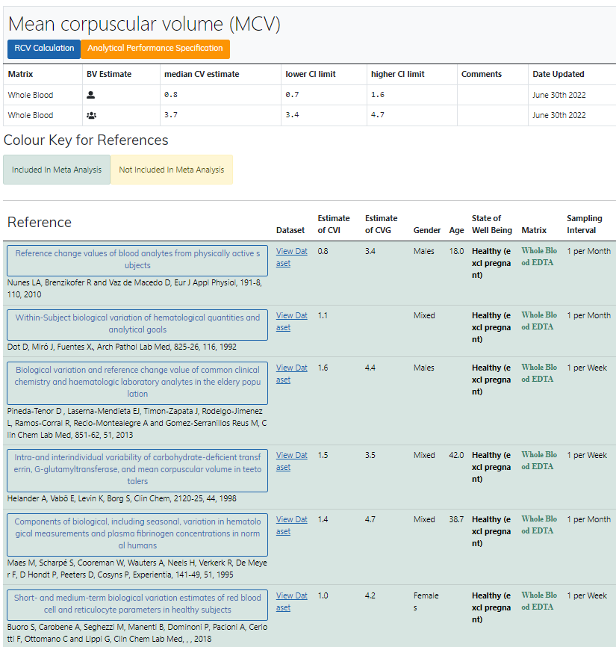
Legge inn:
0.8 | CVi
3.7 | CVg | Prosent
 | ROT av (CVi2 + CVg2) | 3.79
 | I < | 0.40
 | B < | 0.95
 | TE< | 1.61

Kopi fra EFLM database 210811 |  | EFLM Biological Variation

